테스트 케이스별 결과 화면
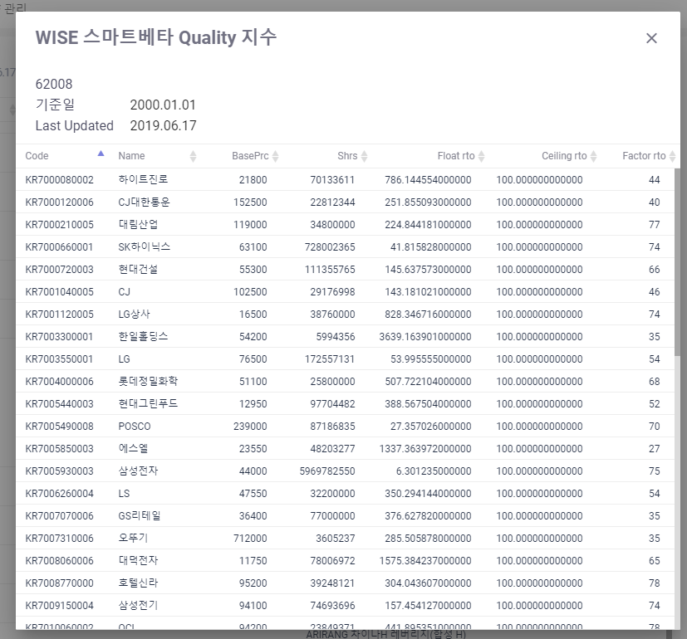
ETP 플랫폼 구축 |  |  |  | 단위테스트 결과서
단위테스트 ID | UT-ETP-OP-07-01 | 단위테스트명 | ETP 기초지수 종목 비중 상세정보 Popup
업무구분 | ETP | 작성자 | 최병국

1. ETP 기초지수 종목 비중 상세정보가 조회되는지 확인한다.

